1.燕京即时零售渠道价格巡查表
燕京啤酒全国即时零售渠道产品价格巡查表
分公司 | 所属主要区域 | 区域内即时零售平台 | 店铺名称 | 平台在售燕京产品 | 产品原价 （商品标价） | 产品成交单价 （最终付款价格） | 商品优惠/商品活动 （店铺活动） | 满减活动 （店铺活动） | 优惠卷 （平台下发） | 红包 （平台下发） | 打包、配送费 | 产品理论成交价格 （产品成交价格-打包、配送费） | 去除平台优惠价格 （最终付款价格-打包、配送费+优惠卷+红包） | 图片 | 备注
燕京啤酒（桂林漓泉）股份有限公司 | 贵阳市 | 美团闪购 | 犀牛百货（世纪金源店） | 燕京U8 500ml*12瓶 | 79.5 | 81.9 | 0.1 | 0 | 12 | 0 | 14.5 | 67.4 | 79.4 | 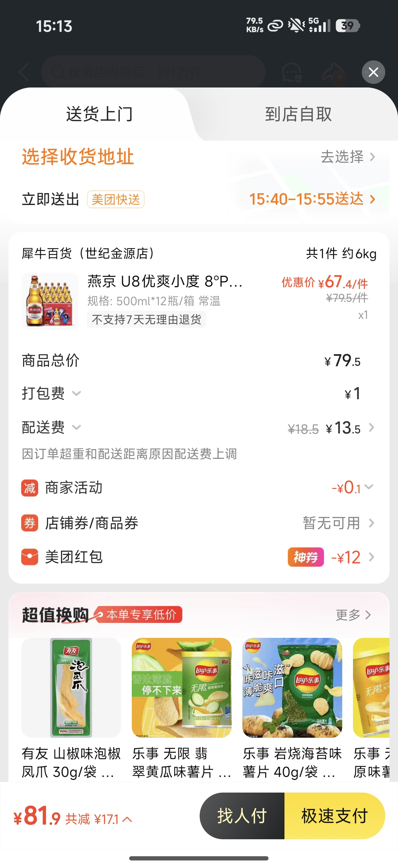
燕京啤酒（桂林漓泉）股份有限公司 | 贵阳市 | 美团闪购 | 歪马送酒（东林公园店） | 燕京U8 500ml*12瓶 | 78 | 61.3 | 15 | 2 | 0 | 0 | 0.3 | 61 | 61 | 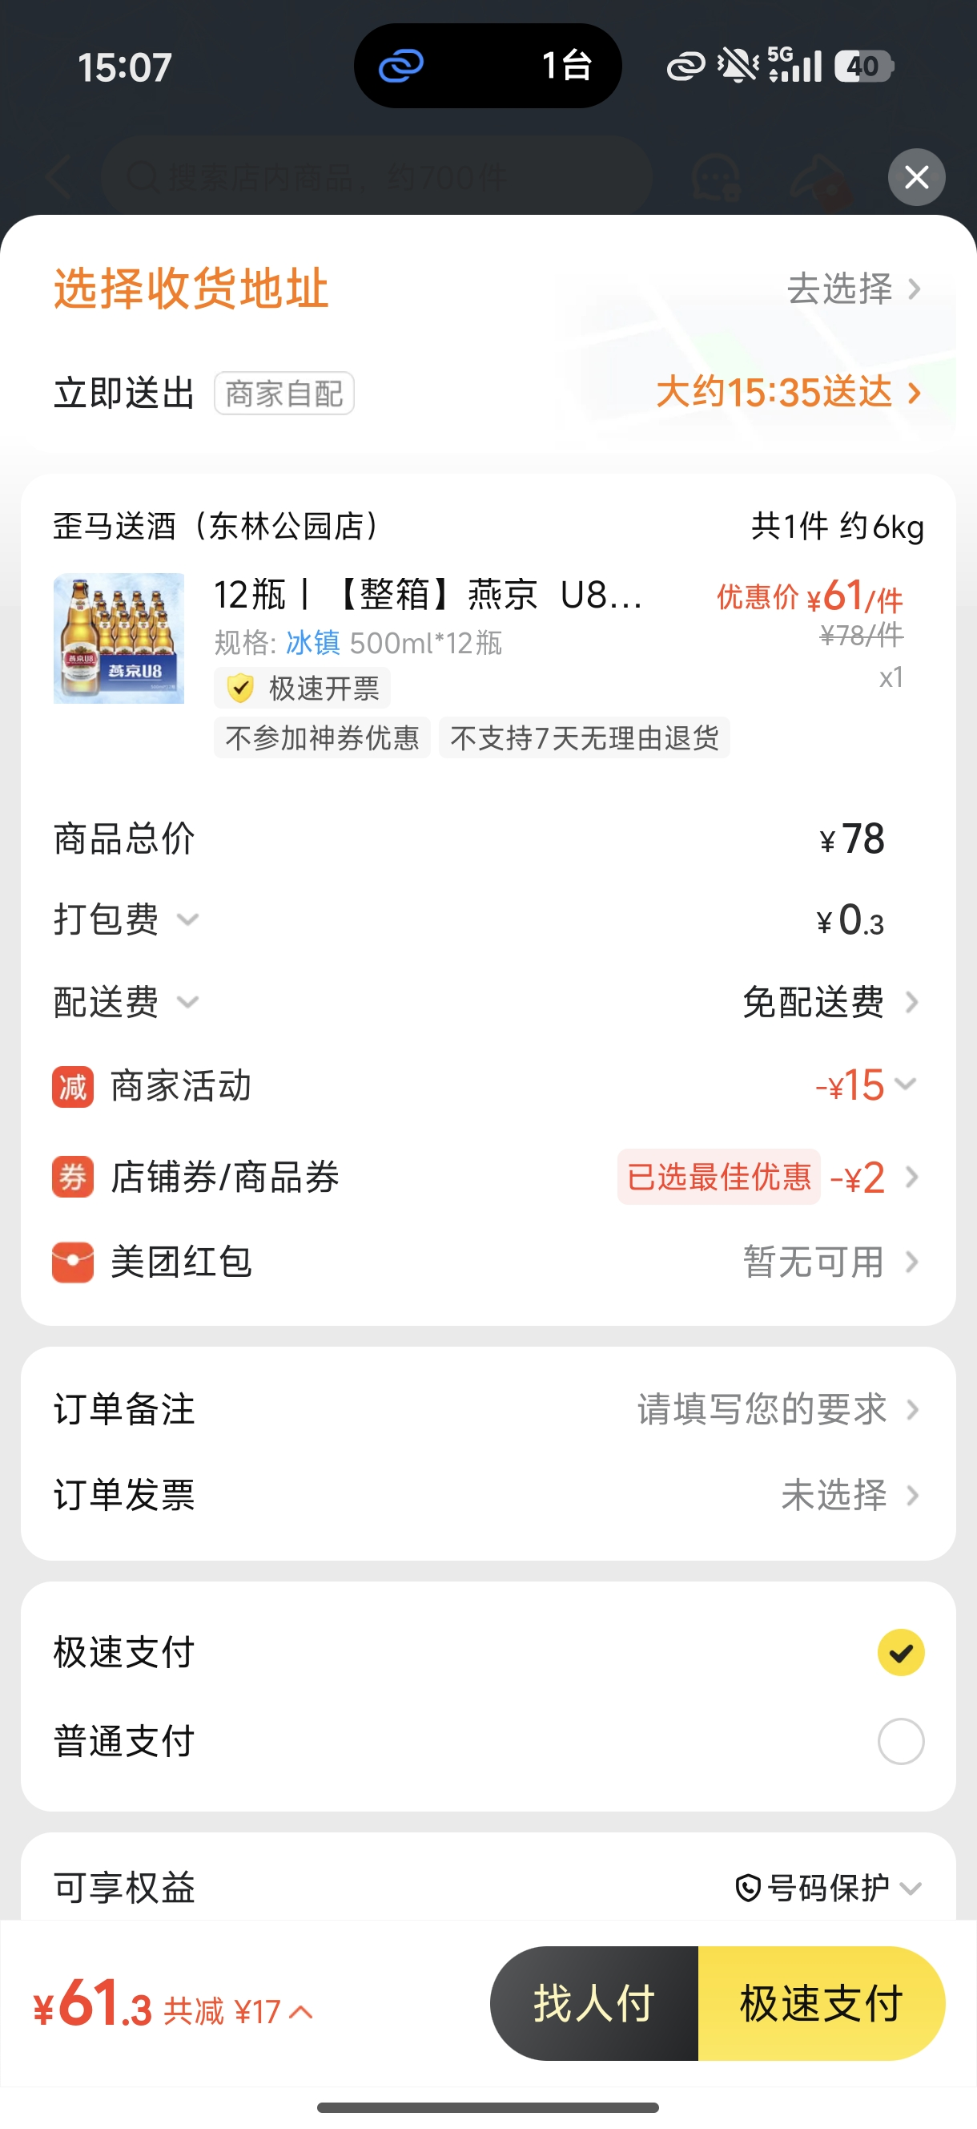
燕京啤酒（桂林漓泉）股份有限公司 | 贵阳市 | 美团闪购 | 犀牛百货（金融城店） | 燕京U8 500ml*12瓶 | 79.5 | 73.4 | 1 | 0 | 15 | 0 | 9 | 64.4 | 79.4 | 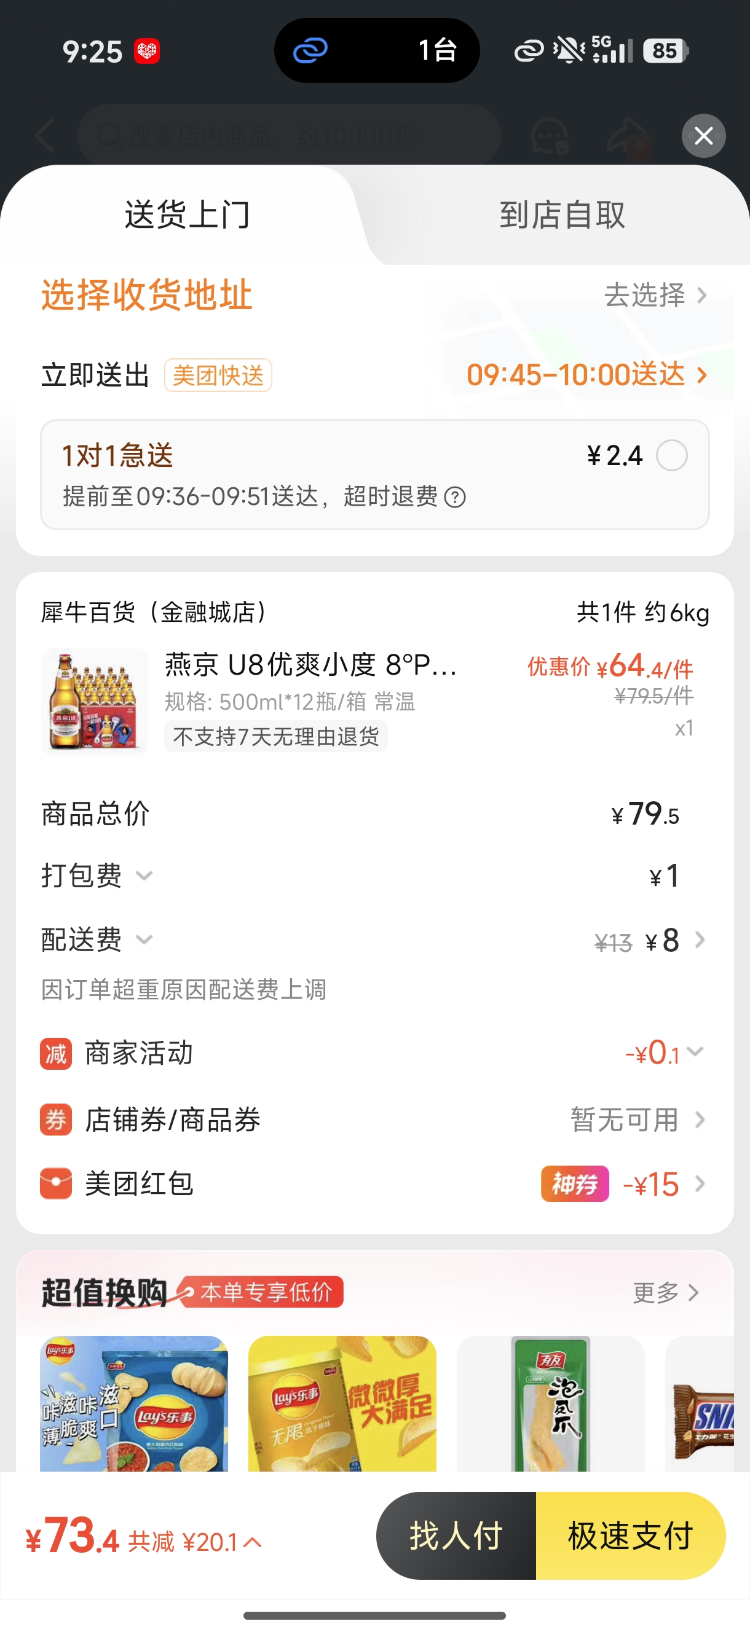
燕京啤酒（桂林漓泉）股份有限公司 | 贵阳市 | 美团闪购 | 舫舟优选生活超市（观山街店） | 燕京U8 500ml*12瓶 | 72 | 72.9 | 6.1 | 0 | 0 | 0 | 7 | 65.9 | 65.9 | 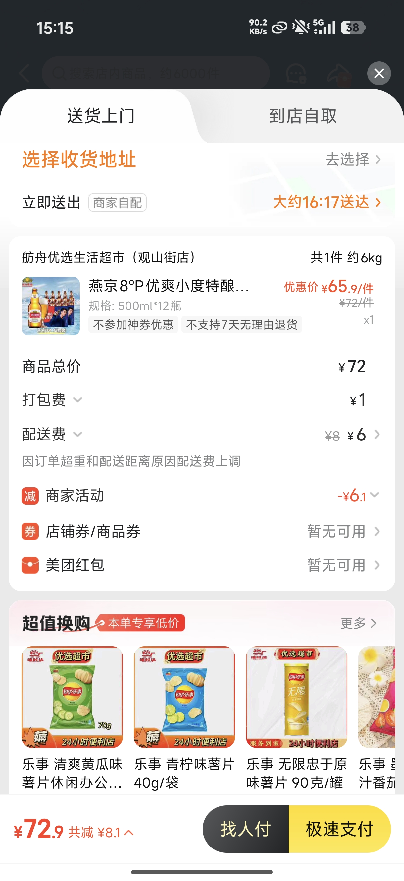
燕京啤酒（桂林漓泉）股份有限公司 | 贵阳市 | 美团闪购 | 海马快来送酒（兰花广场店） | 燕京U8 500ml*12瓶 | 75 | 68.9 | 17.1 | 0 | 0 | 0 | 11 | 57.9 | 57.9 | 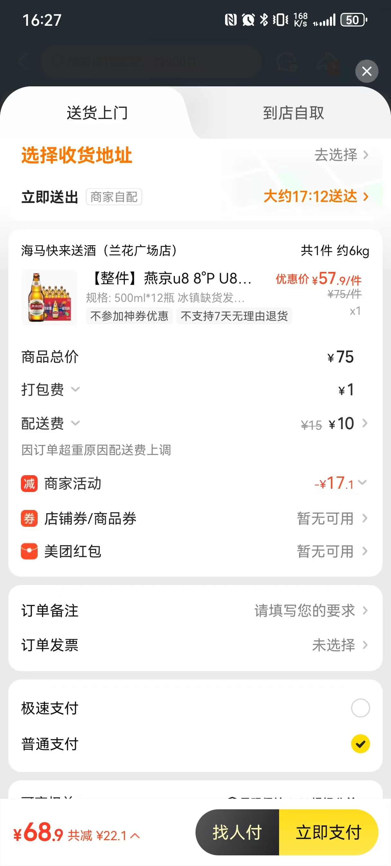
燕京啤酒（桂林漓泉）股份有限公司 | 昆明市 | 美团闪购 | 歪马送酒（春城公园） | 燕京U8 500ml*12听 | 65.8 | 61.1 | 3 | 2 | 0 | 0 | 0.3 | 60.8 | 60.8 | 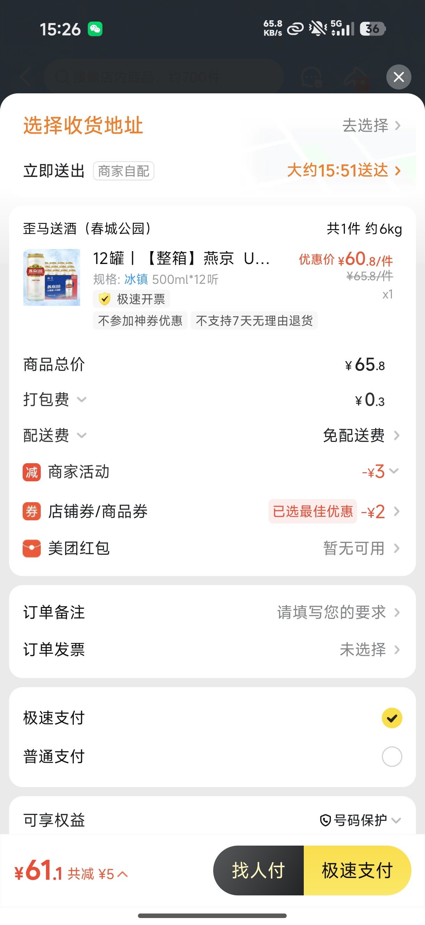
燕京啤酒（桂林漓泉）股份有限公司 | 昆明市 | 美团闪购 | 之佳便利（白龙潭淏园分店） | 燕京U8 500ml*12瓶 | 84 | 64.4 | 22.1 | 0 | 0 | 0 | 2.5 | 61.9 | 61.9 | 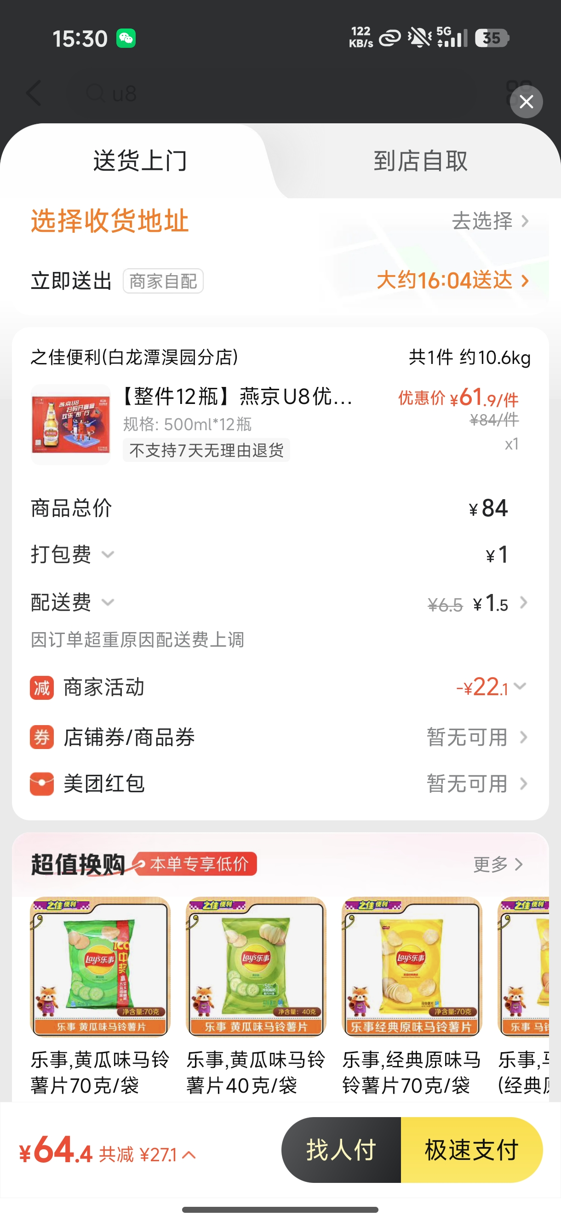
燕京啤酒（桂林漓泉）股份有限公司 | 昆明市 | 美团闪购 | 酒师兄（吴井路店） | 燕京U8 500ml*12瓶 | 78 | 69.1 | 0 | 0 | 9 | 0 | 0.1 | 69 | 78 | 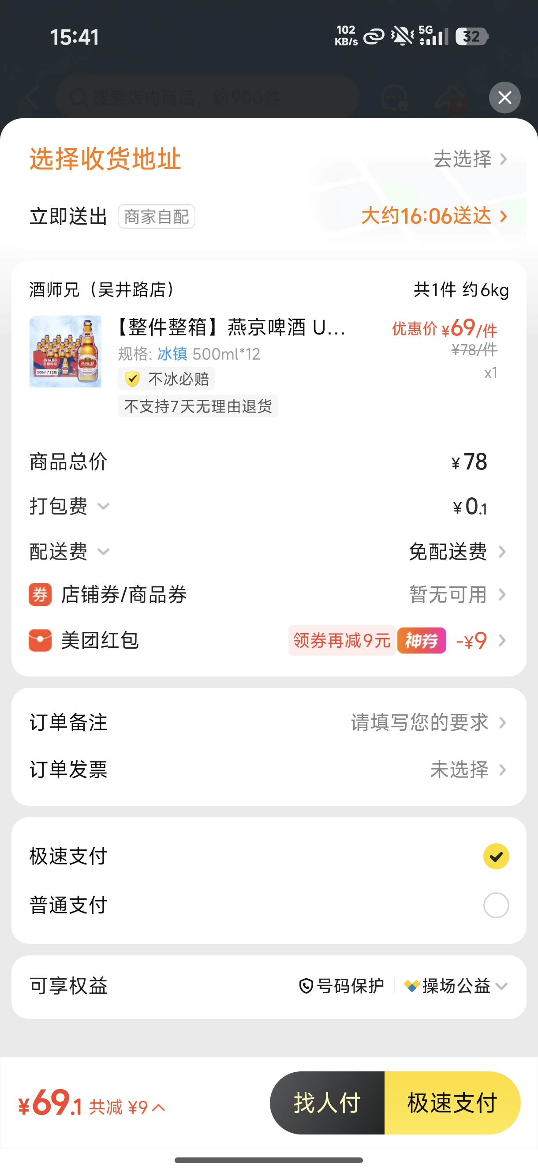
燕京啤酒（桂林漓泉）股份有限公司 | 昆明市 | 美团闪购 | 酒小二（昆明吾悦广场店） | 燕京U8 500ml*12听 | 75 | 65.3 | 1 | 0 | 9 | 0 | 0.3 | 65 | 74 | 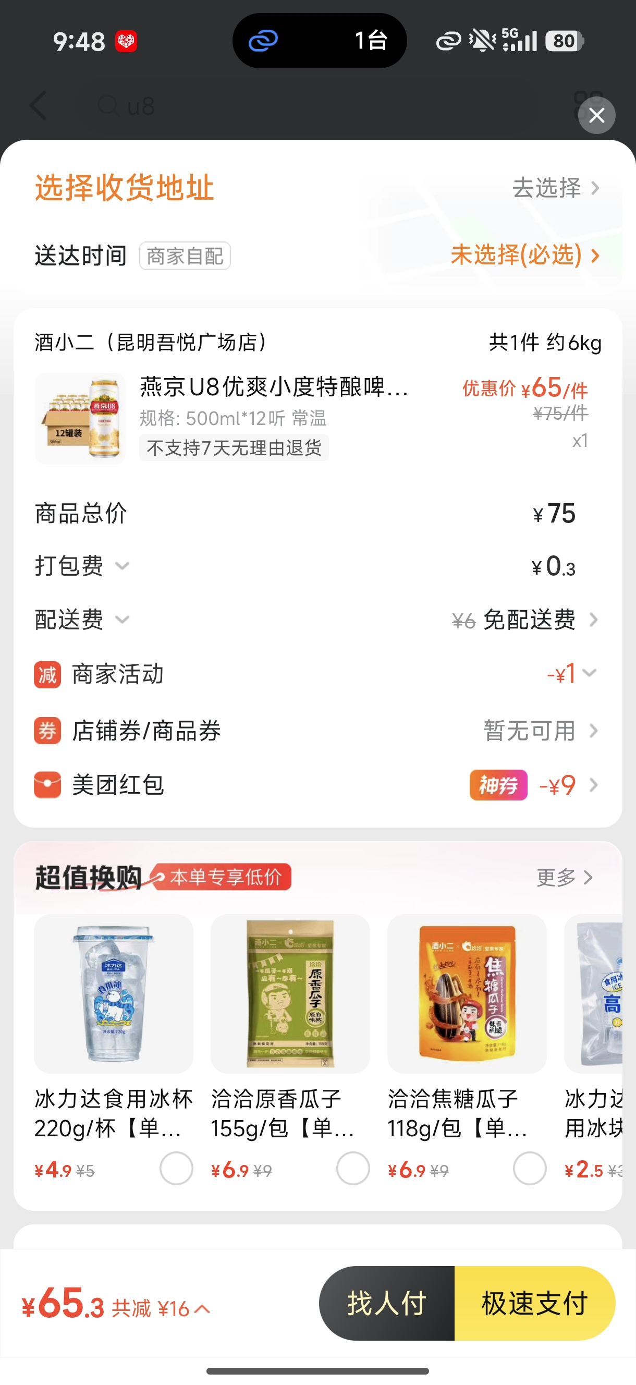
燕京啤酒（桂林漓泉）股份有限公司 | 昆明市 | 美团闪购 | 臻选精品生活超市（大学城店） | 燕京U8 500ml*12瓶 | 799 | 74.9 | 10 | 0 | 0 | 0 | 5 | 69.9 | 69.9 | 